Tabele zbiorcze
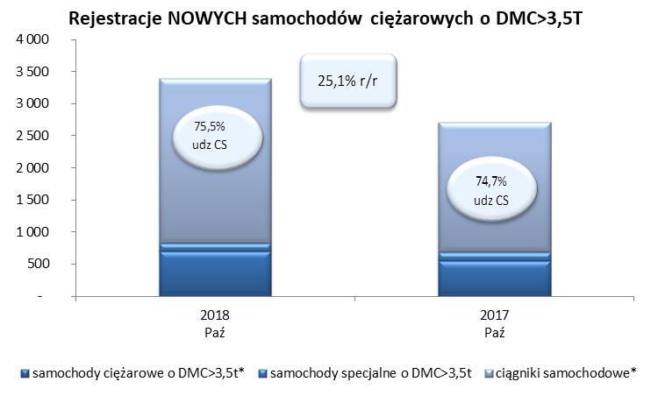
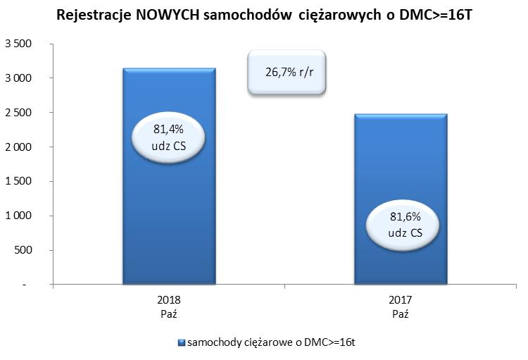
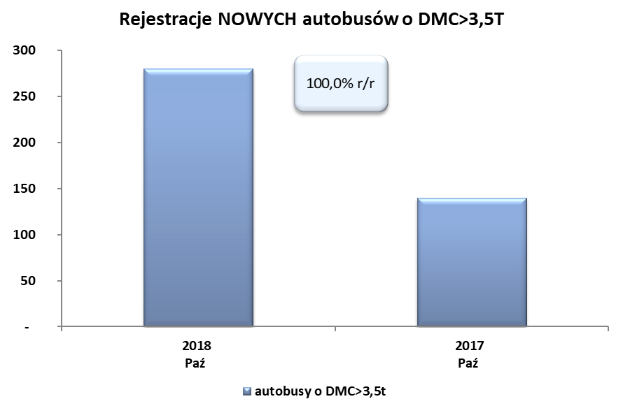
PZPM na podstawie danych CEP (MC) |  |  |  |  |  | 07/11/2018
 |  |  |  |  |  | sztuki
PIERWSZE REJESTRACJE NOWYCH POJAZDÓW UŻYTKOWYCH O DMC>3,5T
 | 2018 Paż | 2017 Paź | % zmiana r/r | 2018 Sty - Paż | 2017 Sty - Paż | % zmiana r/r
SAMOCHODY CIĘŻAROWE - RAZEM | 3,393 | 2,713 | 25.1% | 25,448 | 22,455 | 13.3%
samochody ciężarowe o DMC>3,5t* | 700 | 558 | 25.4% | 5,712 | 4,735 | 20.6%
samochody specjalne o DMC>3,5t | 131 | 129 | 1.6% | 657 | 508 | 29.3%
ciągniki samochodowe* | 2,562 | 2,026 | 26.5% | 19,079 | 17,212 | 10.8%
AUTOBUSY - RAZEM | 280 | 140 | 100.0% | 2,348 | 1,824 | 28.7%
autobusy o DMC>3,5t | 280 | 140 | 100.0% | 2,348 | 1,824 | 28.7%
RAZEM POJAZDY UŻYTKOWE | 3,673 | 2,853 | 28.7% | 27,796 | 24,279 | 14.5%
*/ Nie uwzgledniono rejestracji własnych marek krajowych producentów

